cell types
 |  | GÖZETİM MUAYENE VE EĞİTİM HİZMETLERİ

 |  | MANYETİK PARÇACIK MUAYENE RAPORU
 |  | MAGNETIC PARTICLE INSPECTİON REPORT
Müşteri Customer | Trendyol |  | Muayene Prosedürü Inspection Procedure | P-101-004 | Sayfa No Page No | 1
Proje Adı Project Name | asfasfasf |  | Muayene Kapsamı Inspection Scope | %100 | Rapor No Report No | 2019101621
Test Yeri Inspection Place | İstanbul |  | Resim No Drawing No | - | Rapor Tarihi Report Date | 2131231
Muayene Standartı Inspection Standart | TS EN ISO 17638 |  | Yüzey Durumu Surface Condition |  | İş Emri No Job Order No | 12365
Değerlen. Standartı Evalution Standart | TS EN ISO 23278 Class B |  | Muayene Aşaması Stage Of Examination |  | Teklif No Offer No | 34521
Ekipman Bilgileri/Equipment Informations
Kutup Mesafesi,mm Pole Distance | 13 |  | Muayene Bölgesi Examination Area | KAYNAK+HAZ | Yüzey Sıcaklığı (ºC) Surface Temperature | elinle gir
Cihaz Equipment | tr02 |  | Akım Tipi Current Type |  | Muayene Bölgesindeki Alan Şiddeti, kA/m Gaus Field Strength | 3.2 kA/m
MP Taşıyıcı Ortam MP Carrier Medium | hayır |  | Luxmetre/Işık Şiddeti Luxmeter | 1200 Lux
Mıknatıslama Tekniği Mag. Tech. | 10 |  | Muayene Ortamı Test Medium | muayene | Yüzey Surface Condition | taşlanmış/grinding
UV Işık Şiddeti UV Light Intensity | 15 |  | Mıknatıs Giderimi Demagnetization | mıknatıs | Işık Cihaz Tanımı Identification of Light Equip. | ***
Işık Mesafesi Distance Of Light | 22 |  | Isıl İşlem Heat Treatment | asdasdas | Kaldırma Testi Tarih/No Lifting Test Date/Number | 10.02.2019 / LT1902-05
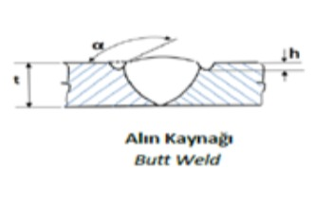
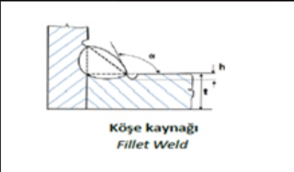
 |  |  |  |  | Süreksizliğin Yeri/Location Of Discountity
 |  |  |  |  | BM | Ana Metal /Base Metal
 |  |  |  |  | HAZ | Isıdan Etkilenen Bölge /Heat Affected Zone
 |  |  |  |  | W | Kaynak /Weld
 |  |  |  |  | B | Kaynak Ağzı /Bevel

Standart Sapmalar Standart Deviations | Standart Sapma Yoktur
Muayene Tarihleri Inspections Date | Standart Sapma Yoktur
Açıklamar ve Ekler Descriptions and Attachments
Muayene Sonuçları /Inspection Result
Sıra No Serial No | Kaynak / Parça No Weld / Piece No |  | Kontrol Uzun. Test Length | Kaynak Yön. Welding Process | Kalınlık (mm) Thickness | Çap (mm) Diameter | Hata Tipi Defect Type | Hatanın Yeri Defect Loc. | Sonuç Result
1 | 1 |  | 2 | 3 | 4 | 5 | 1 | 2 | RED
2 | 8 |  | 9 | 10 | 11 | 12 | 3 | 4 | RED
3 | 15 |  | 16 | 17 | 18 | 19 | 5 | 6 | RED
4 | 22 |  | 23 | 24 | 25 | 26 |  |  | OK
5 | 29 |  | 30 | 31 | 32 | 33 |  |  | OK
Personal Bilgileri Personal Informations | Operatör /Operator |  | Değerlendiren /Evaluated by | Onay /Confirmation | Müşteri /Customer
Adı Soyadı Name Surname | Ege |  | Barış | Serra
Seviye Level | 3 |  | 2 | 3
Tarih Date
İmza Signature

